Contexte général
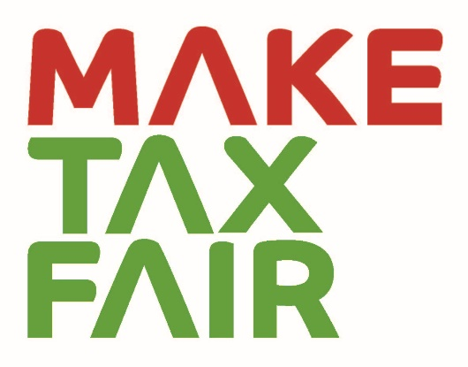
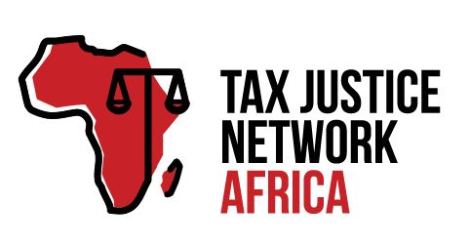
FAIR TAX MONITOR
Contexte général
Le projet Fair Tax Monitor (FTM) a démarré en Décembre 2014. Le projet FTM a été développé par Oxfam Novib et Tax Justice Network-Africa en collaboration avec certains partenaires et les bureaux nationaux d'Oxfam.
L'objectif global du Fair Tax Monitor est de renforcer les activités de plaidoyer aux niveaux nationaux et internationaux. Grâce au développement des compétences techniques localement a propos des questions de fiscalité techniques, il apporte une vue d'ensemble des systèmes fiscaux nationaux et identifie les principaux défis auxquels ils sont confrontés. L'outil fournit des preuves fiables pour les actions de plaidoyer et de lobbying relatives a nos partenaires, ce qui renforce leur position et augmente leur crédibilité ainsi que leur pouvoir d'influence. De plus, le FTM compare les éléments clés des systèmes fiscaux et complète ainsi les activités de la campagne mondiale Even it Up ! d'Oxfam et les activités de TJN-A réalisées à l’échelle du continent africain. Le projet est axé sur les politiques et pratiques fiscales et, par choix délibéré, il n'accorde qu'une attention aux questions liées aux dépenses publiques.
Le document d'orientation, ainsi que la version récemment mise à jour du Cadre commun de recherche (CRF), seront utilisés à partir de 2019 pour la recherche par un certain nombre de nouveaux pays, ainsi que par les partenaires d'ActionAid. Le CRF initial a été élaboré pendant la phase pilote en 2015/2016 et mis en application dans 4 pays pilotes : Le Bangladesh, le Pakistan, l’Ouganda et le Sénégal. Une première mise à jour du CRF a été effectuée en 2018 et mise en application dans 9 pays : Le Sénégal, la Tunisie, le Nigeria, l’Ouganda, le Pakistan, le Bangladesh, le Vietnam, le Cambodge, et les territoires palestiniens occupés. Alors que les versions précédentes du CRF n'étaient appliquées qu'en Afrique et en Asie du Sud-Est, la nouvelle méthodologie du CRF a pour ambition de s'étendre jusqu’en Amérique latine et d'augmenter considérablement le nombre de rapports nationaux impulsés en Afrique (également grâce au partenariat avec Action Aid).
Les dernières révisions réalisées pour le CRF 2019 sont établies sur les contributions reçues lors d'une série de réunions skype avec les membres du groupe de travail FTM (personnel et partenaires d'Oxfam) et lors des ateliers tenus à La Haye. Nous avons également pu recevoir des contributions d'experts internes et externes travaillant sur la fiscalité et le développement.
Avec le groupe de travail du projet, nous avons défini un régime fiscal équitable : (1) progressif et servant de mécanisme pour redistribuer les revenus d'une manière sensible au genre ; (2) permettant de lever des revenus suffisants pour remplir les fonctions gouvernementales et fournir des services essentiels ; (3) prévenant et éliminant les exonérations fiscales et les incitations fiscales pour l'élite ; et (4) luttant contre les causes de la fuite illicite des capitaux et l'évasion fiscale par les sociétés internationales et les nantis.
Le cadre commun de recherche peut être utilisé pour recueillir des informations qualitatives et quantitatives d'une manière normalisée. Les données recueillies seront catégorisées, évaluées et saisies dans l'outil en ligne du FTM. Un rapport de recherche contenant des informations et des analyses plus détaillées sera disponible pour chaque pays cible sur www.maketaxfair.net.
Approche
Le cadre commun de recherche est divisé en six catégories thématiques utilisées pour l'évaluation. Ces catégories sont destinées à couvrir les principaux problèmes auxquels les systèmes fiscaux des pays en développement sont confrontés aujourd'hui, et à diffuser l'idée d'un système fiscal équitable. Les catégories incluses dans la méthodologie du FTM pour évaluer les systèmes fiscaux sont les suivantes :
SYSTÈME FISCAL PROGRESSIF
REVENUS SUFFISANTS
CONCURRENCE FISCALE ET INCITATIONS FISCALES AUX ENTREPRISES
ADMINISTRATION FISCALE EFFICACE
DÉPENSES PUBLIQUES EN FAVEUR DES PLUS PAUVRES
FINANCES PUBLIQUES RESPONSABLES
Afin d'évaluer correctement les catégories ci-dessus et de pouvoir comparer les données entre les pays, chaque catégorie est divisée en plusieurs sujets pour lesquels une série de questions de notation est proposée. Les questions de notation ont été formulées sous forme de questions binaires (oui/non) et leur structure est ajustée de manière à ce qu'un point de notation soit attribué à une réponse positive et un point de notation nul à une réponse négative. Pour les questions qualitatives, pour indiquer qu'un pays a un score partiellement positif, nous offrons la possibilité de donner 0,5 points. De cette façon, il est possible de travailler avec des données qualitatives et quantitatives et de les combiner pour construire la note finale pour chaque catégorie.
L'échelle de notation est définie de zéro à dix ; zéro représentant une composante inéquitable d'un régime fiscal et dix représentant une composante équitable d'un régime fiscal. Les notes finales sont arrondies pour des raisons pratiques, mais les notes exactes sont disponibles dans les fiches méthodologiques pour chaque pays. L'échelle est également divisée en cinq intervalles colorés correspondant aux scores (0 à 2), (3 à 4), (5 à 6), (7 à 8) et (9 à 10).

